Inhalt
Dieser Excelfile beinhaltet eine Übersicht über alle m-files für die Vorlesung SysSim
Stand: 3.10.2022

Chapter_01
Kapitel 1 Grundkurs Matlab
1_1_Grundlagen
 |  | Rechnen_mit_Matrizen_und_Vektoren.m | Beispile für Probleme, die bei Hausübungen aufgetreten sind

1_2_M-files
 |  | ABCformula.m
 |  | ABCformula_mfile_debugging.m
 |  | debug_abc.m
 |  | mfile_debugging1.m
 |  | mfile_debugging2.m
 |  | mfile_debugging3.m
 |  | Warping.m | Beispielaufgabe

1_3_Visualisation
 | Plot 2D
 |  | AxisLinking
 |  | AxisLinking.m

 |  | Double y-axis
 |  | DoubleYAxis.m
 |  | DoubleYAxisDifferentAxisStyles.m

 |  | Histogram
 |  | Histogram.m

 |  | Line Types
 |  | LineTypes.m
 |  | LineAttributes.m
 |  | LineAttributesMoreExamples.m

 |  | Log Plots
 |  | LogPlots.m

 |  | Multiple Plots
 |  | MultiplePlots.m

 |  | Other Plots
 |  | OtherPlot.m

 |  | Polar Plots
 |  | PolarPlot.m

 |  | Setting Axes
 |  | Setting Axes.m
 |  | Setting Axes 2.m

 |  | Simple Plot
 |  | simple_plot1.m
 |  | simple_plot2.m
 |  | simple_plot3.m
 |  | simple_plot4.m
 |  | simple_plot5.m

 |  | Subplot
 |  | Subplots.m
 |  | Subplots_2.m

 | Plot 3D
 |  | Contour
 |  | Contour1.m
 |  | Contour2.m

 |  | MeshSurface
 |  | MeshSurface.m
 |  | MeshSurface2.m
 |  | MeshSurface3.m
 |  | MeshSurface4.m
 |  | Simple3DPlot
 |  | Simple3DPlot.m
 |  | Other3DPlots.m

 | Plot Exercise
 |  | plot_exercise.m
 |  | test_3D_fkts.m

1_4_Control_Structure
 | Break
 |  | BreakExample.m
 |  | BreakExampleNoBreak.m

 | Continue
 |  | ContinueExample.m
 |  | ContinueExampleNoContinue.m

 | For
 |  | ForLoop.m
 |  | NestedForLoop.m
 |  | NestedWhileLoop_WithAProblem.m

 | IfThenElse
 |  | IfThenElseExample.m

 | Switch
 |  | SwitchExample1.m
 |  | SwitchExample2.m

 | While
 |  | WhileLoop.m
 |  | fractal.m
 |  | babylon_sqrt.m | Babylonisches Wurzelziehen

1_5_Function
 | Binomial
 |  | binomial.m

 | Binomial Recursive Factorial
 |  | binomial_recursive.m

 | isPrimeNumber1
 |  | isPrimeNumber.m
 |  | isPrimeNumber_ExitReturn.m
 |  | rectangle_01.m

 | Scope
 |  | scope.m

 | Function Handle
 |  | Test_fkt_handle.m
 |  | numdiff_1.m
 |  | sin_cardinalis.m

 | Einfache Function
 |  | y3.m | Sehr einfaches Beispiel
 |  | test_polynom.m | Standard-Matlab Funktionen für Polynome | 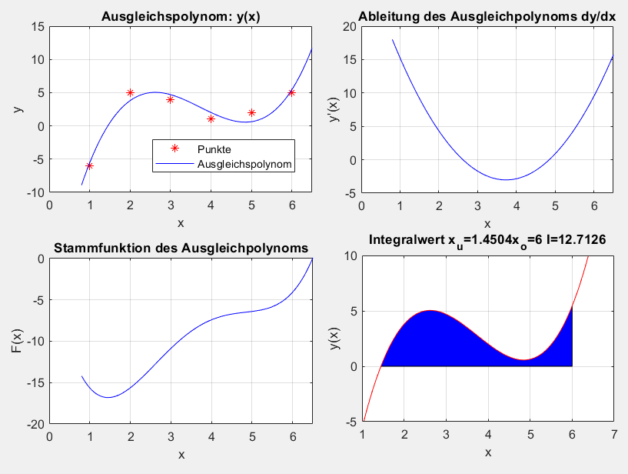

 | Uebungen
 |  | ball_main.m
 |  | ball.m
 |  | bounce.m
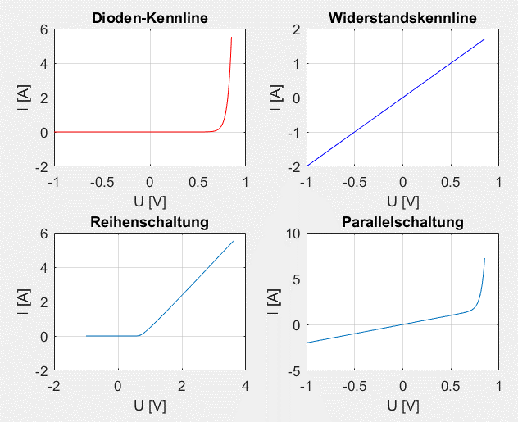
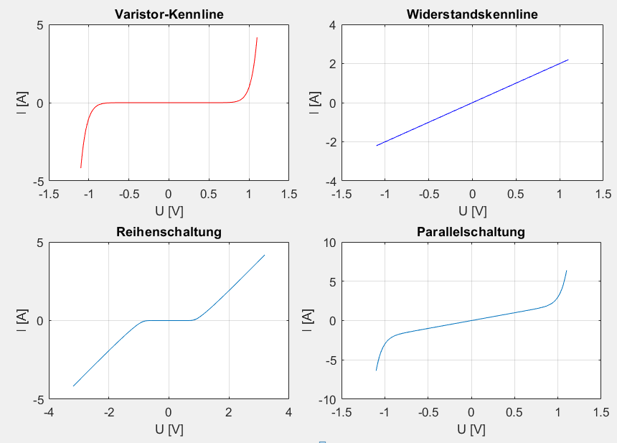
 |  | test_Diode_fkt.m | Reihen+ Parallelschaltung R, Diode
 |  | Diode_fkt.m
 |  | test_Varistor_fkt.m | Reihen+ Parallelschaltung R, Varistor
 |  | Varistor_fkt.m | Varistorkennlinie I=f(U)
 |  | R_var.m | Varistorwiderstand R=f(U)

 |  | Bahnkurve.m | Bewegung im Raum

1_6_Spezielle_Funktionen

 |  | DataExcel2Matlab.m | Daten von und nach Excel und mat-file |  | 2021-11-26 geändert
 |  | ExcelTestFile.xlsx | zugehöriger Excel-File
 |  | test_fminsearch.m | Beispiel: Nullstelle einer mehrparametrigen Funktion finden
 |  | test_fminsearch_1.m | Beispiel: Parameter einer Funktion finden
 |  | test_fminsearch_2.m | Zweites Beispiel mit den Meßdaten Schwingung eines Biegebalkens
 |  | Daten_fuer_fminsearch_2.mat | Daten für test_fminsearch_2.m
 |  | test_fminsearch_3.m | Drittes Beispiel mit Fallzahlen Corona Pandemie 2020
 |  | CorDat | Zugehörige Daten
 |  | test_saveGIF | Beispiel um plots als GIF-Datei zu speichern
 |  | test_gif.gif | Ergebnis
 |  | test_roots | Beispiel Nullstellenberechnung eines Polynoms
 |  | test_app | Beispiel um eine App mit AppDesigner zu erzeugen
 |  | fuellen_von_Vektoren.m | Füllen von Vektoren

Chapter_09
 | 9 Weitere Verfahren

ZellulaereAutomaten

 | Die Beschreibung der Beispiele befindnt sich im Skript Kapitel 9.1
 | Beschreibung | m-Files
 | Beispiel wie mit den Grenze umgegangen werden kann. | test_Grenzen.m
 | Beispiel Waldbrand. (zufällige Ereignisse) | cell-ForrestFire.m | 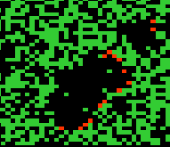
 | Game of life.( Einfache Regel führt zu komplexem Verhalten) | cel_GameOfLife.m | 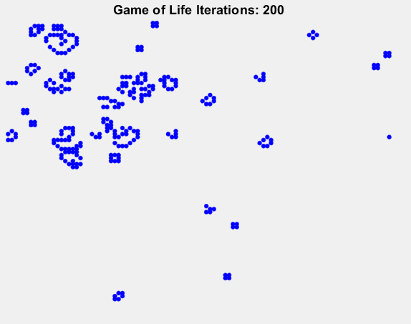
 | Ausbilden von Mehrheitsregionen | cell_MajorityRule.m | 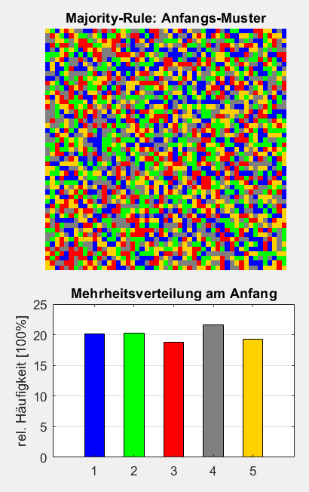 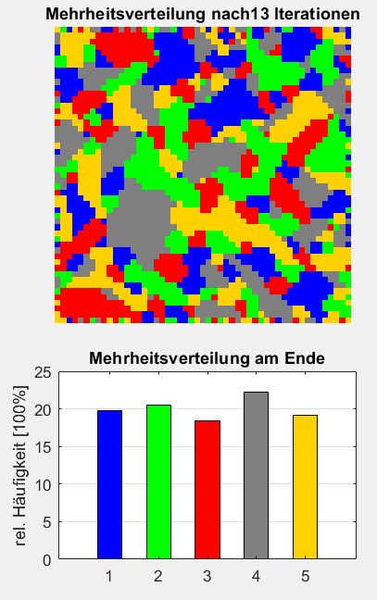
 | Einfachstes Beispiel Ist die Summe der Neumann Nachbarn gerade, dann stirbt die Zelle (0) ansonsten lebt die Zelle (1) im nächsten Zyklus. Beispiel für Selbstreproduzierbarkeit. | cell_ParityRule.m | 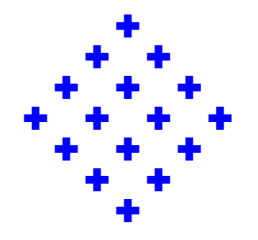
 | Zwei Samen erzeugen einen neuen Samen und sterben. | cell_SeedsRule.m | 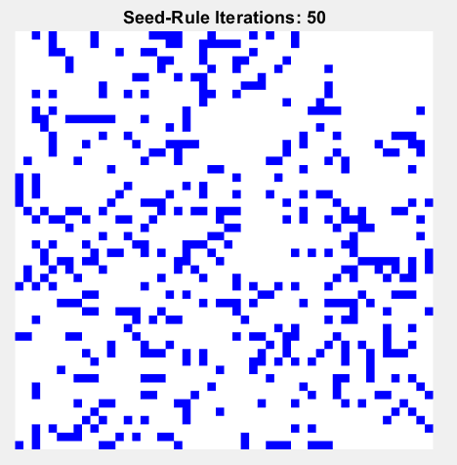
 | Sierpinski-Dreieck | cell_Sierpinski.m | 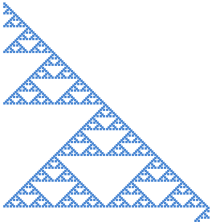

 | Diese files sind Ansätze für die Übungen, die während der Vorlesung bearbeitet werden sollen. | cell_MajorityRuleExercise.m
 |  | cell_DistributionExercise.m
 | Vorbereitung für die Übung. Hier muss der Algorithmus noch zugefügt werden | frame_Sierpinski.m
 | Ein File, der die verschiedenen Berandungen und Nachbarschaften enthält. Dieser File kann für die Entwicklung eigener Zellulärer Automaten genutzt werden. | frame_cell.m

Neuronales Netzwerk

Aktivierungsfunktionen
 | Function: HardLimiter-Aktivierungsfunktion für neuronale Netze | HardLimiter.m
 | Function: Sigmoid-Aktivierungsfunktion für neuronale Netze | Sigmoid.m

Hebb'sche Lernregel
 | Beispiel zur Hebb'schen Lernregel aus dem Skript | train_Hebb_rule.m

Steinbuchs‘che Lernmatrix
 | Keine m-files: Übung nach Skript

Hopefield-Netzwerk
 | Hopefiled Netzwerk mit Würfelbeispiel aus dem Skript | test_Hopefiled_N_network.m

SGD-Methode
 | Function: - Optimiert die Wichtungen eines Neuronalen Netzes mit SGD-Methode (Stochastic Gradient Descent) | SGD_Method.m
 | Trainiert ein neuronales Netz mit der SGM-Methode(Stochastic Gradient Descent) mit einem Supervised Learning. | test_N_network.m
 | DATEN: Enthält die Wichtungswerte eines trainierten Netzwerkens | TrainedNetwork.mat

Perzeptron
 | Das Beispiel für ein Perzeptron wurde von der Seite "Tutorials über Maschinelles Lernen, Künstliche Intelligenz und Data Science" https://neuromant.de/ übernommen. Das ganze ist noch in Arbeit! | test_Perzeptron.m
 | DATEN: Trainiertes Perzeptron | TrainedPerzeptron.mat

Newton-Verfahren
$$α_{n+1}=α_{n}−\frac{f\left(α_{n}\right)}{f^{′}\left(α_{n}\right)}$$
Konvergenz Newtonverfahren
 |  |  |  | Beispiel: Leiteraufgabe | Newton Verfahren
 |  |  |  |  |  |  |  |  |  |  |  | Al1 |  |  |  | y=x²-4
d_AL | Al [Rad] | Al [Grad] | Y_0 |  | Al [Rad] | Al [Grad] | s | c | y | y' | y/y' | 0.94116744378 | 53.924922344 | Nr. | x_n | x_n+1=0,5*x_n+2/x_n
0.01 | 0.53 | 30.37 | 0.14 |  | 0.825 | 47.250 | 0.7 | 0.7 | -0.1650 | 0.3 | -0.49280094553 | 0.62962888301 | 36.075077656 | 1 | 1000.00 | 500.00
$$f\left(α\right)=\frac{1}{\sin{α}}+\frac{1}{\cos{α}}−3=0$$
 | 0.54 | 30.94 | 0.11 |  | 1.317 | 75.485 | 1.0 | 0.3 | 2.0230 | 15.1 | 0.1335771571 |  |  | 2 | 500.00 | 250.00
 | 0.55 | 31.51 | 0.09 |  | 1.184 | 67.832 | 0.9 | 0.4 | 0.7301 | 6.1 | 0.12038025285 |  |  | 3 | 250.00 | 125.01
$$f^{′}\left(α\right)=−\frac{\cos{α}}{{\left(\sin{α}\right)}^{2}}+\frac{\sin{α}}{{\left(\cos{α}\right)}^{2}}$$
 | 0.56 | 32.09 | 0.06 |  | 1.064 | 60.935 | 0.9 | 0.5 | 0.2025 | 3.1 | 0.066015095661 |  |  | 4 | 125.01 | 62.52
 | 0.57 | 32.66 | 0.04 |  | 0.997 | 57.152 | 0.8 | 0.5 | 0.0339 | 2.1 | 0.01626494762 |  |  | 5 | 62.52 | 31.29
 | 0.58 | 33.23 | 0.02 |  | 0.981 | 56.220 | 0.8 | 0.6 | 0.0017 | 1.9 | 0.00088549370087 |  |  | 6 | 31.29 | 15.71
f(α)
 | 0.59 | 33.80 | 0.00 |  | 0.980 | 56.170 | 0.8 | 0.6 | 0.0000 | 1.9 | 2.5333652083E-06 |  |  | 7 | 15.71 | 7.98
 | 0.60 | 34.38 | -0.02 |  | 0.980 | 56.170 | 0.8 | 0.6 | 0.0000 | 1.9 | 2.0692586855E-11 |  |  | 8 | 7.98 | 4.24
 | 0.61 | 34.95 | -0.03 |  | 0.980 | 56.170 | 0.8 | 0.6 | 0.0000 | 1.9 | 0 |  |  | 9 | 4.24 | 2.59
 | 0.62 | 35.52 | -0.05 |  | 0.980 | 56.170 | 0.8 | 0.6 | 0.0000 | 1.9 | 0 |  |  | 10 | 2.59 | 2.07
 | 0.63 | 36.10 | -0.07 |  | 0.980 | 56.170 | 0.8 | 0.6 | 0.0000 | 1.9 | 0 |  |  | 11 | 2.07 | 2.00
 | 0.64 | 36.67 | -0.08 |  | 0.980 | 56.170 | 0.8 | 0.6 | 0.0000 | 1.9 | 0 |  |  | 12 | 2.00 | 2.00
 | 0.65 | 37.24 | -0.09 |  | 0.980 | 56.170 | 0.8 | 0.6 | 0.0000 | 1.9 | 0 |  |  | 13 | 2.00 | 2.00
 | 0.66 | 37.82 | -0.10 |  | 0.980 | 56.170 | 0.8 | 0.6 | 0.0000 | 1.9 | 0 |  |  | 14 | 2.00 | 2.00
 | 0.67 | 38.39 | -0.11 |  |  |  |  |  |  |  |  |  |  | 15 | 2.00 | 2.00
Konvergenz Newtonverfahren
 | 0.68 | 38.96 | -0.12
 | 0.69 | 39.53 | -0.13 |  |  |  |  |  |  |  |  |  |  |  | x | y
 | 0.70 | 40.11 | -0.14 |  |  |  |  |  |  |  |  |  |  | 0.10 | -4 | 12
 | 0.71 | 40.68 | -0.15 |  |  |  |  |  |  |  |  |  |  |  | -3.9 | 11.21
 | 0.72 | 41.25 | -0.15 |  |  |  |  |  |  |  |  |  |  |  | -3.8 | 10.44
 | 0.73 | 41.83 | -0.16 |  |  |  |  |  |  |  |  |  |  |  | -3.7 | 9.69
 | 0.74 | 42.40 | -0.16 |  |  |  |  |  |  |  |  |  |  |  | -3.6 | 8.96
 | 0.75 | 42.97 | -0.17 |  |  |  |  |  |  |  |  |  |  |  | -3.5 | 8.25
 | 0.76 | 43.54 | -0.17 |  |  |  |  |  |  |  |  |  |  |  | -3.4 | 7.56
 | 0.77 | 44.12 | -0.17 |  |  |  |  |  |  |  |  |  |  |  | -3.3 | 6.89
 | 0.78 | 44.69 | -0.17 |  |  |  |  |  |  |  |  |  |  |  | -3.2 | 6.24
 | 0.79 | 45.26 | -0.17 |  |  |  |  |  |  |  |  |  |  |  | -3.1 | 5.61
 | 0.80 | 45.84 | -0.17 |  |  |  |  |  |  |  |  |  |  |  | -3 | 5
 | 0.81 | 46.41 | -0.17 |  |  |  |  |  |  |  |  |  |  |  | -2.9 | 4.41
 | 0.82 | 46.98 | -0.17 |  |  |  |  |  |  |  |  |  |  |  | -2.8 | 3.84
 | 0.83 | 47.56 | -0.16 |  |  |  |  |  |  |  |  |  |  |  | -2.7 | 3.29
 | 0.84 | 48.13 | -0.16 |  |  |  |  |  |  |  |  |  |  |  | -2.6 | 2.76
 | 0.85 | 48.70 | -0.15 |  |  |  |  |  |  |  |  |  |  |  | -2.5 | 2.25
 | 0.86 | 49.27 | -0.15 |  |  |  |  |  |  |  |  |  |  |  | -2.4 | 1.76
 | 0.87 | 49.85 | -0.14 |  |  |  |  |  |  |  |  |  |  |  | -2.3 | 1.29
 | 0.88 | 50.42 | -0.13 |  |  |  |  |  |  |  |  |  |  |  | -2.2 | 0.84
 | 0.89 | 50.99 | -0.12 |  |  |  |  |  |  |  |  |  |  |  | -2.1 | 0.41
 | 0.90 | 51.57 | -0.11 |  |  |  |  |  |  |  |  |  |  |  | -2 | -7.1054273576E-15
 | 0.91 | 52.14 | -0.10 |  |  |  |  |  |  |  |  |  |  |  | -1.9 | -0.39
 | 0.92 | 52.71 | -0.09 |  |  |  |  |  |  |  |  |  |  |  | -1.8 | -0.76
 | 0.93 | 53.29 | -0.08 |  |  |  |  |  |  |  |  |  |  |  | -1.7 | -1.11
 | 0.94 | 53.86 | -0.07 |  |  |  |  |  |  |  |  |  |  |  | -1.6 | -1.44
 | 0.95 | 54.43 | -0.05 |  |  |  |  |  |  |  |  |  |  |  | -1.5 | -1.75
 | 0.96 | 55.00 | -0.04 |  |  |  |  |  |  |  |  |  |  |  | -1.4 | -2.04
 | 0.97 | 55.58 | -0.02 |  |  |  |  |  |  |  |  |  |  |  | -1.3 | -2.31
 | 0.98 | 56.15 | 0.00 |  |  |  |  |  |  |  |  |  |  |  | -1.2 | -2.56
 | 0.99 | 56.72 | 0.02 |  |  |  |  |  |  |  |  |  |  |  | -1.1 | -2.79
 | 1.00 | 57.30 | 0.04 |  |  |  |  |  |  |  |  |  |  |  | -1 | -3
 | 1.01 | 57.87 | 0.06 |  |  |  |  |  |  |  |  |  |  |  | -0.9 | -3.19
 | 1.02 | 58.44 | 0.08 |  |  |  |  |  |  |  |  |  |  |  | -0.8 | -3.36
 | 1.03 | 59.01 | 0.11 |  |  |  |  |  |  |  |  |  |  |  | -0.7 | -3.51
 | 1.04 | 59.59 | 0.13 |  |  |  |  |  |  |  |  |  |  |  | -0.6 | -3.64
 |  |  |  |  |  |  |  |  |  |  |  |  |  |  | -0.5 | -3.75
 |  |  |  |  |  |  |  |  |  |  |  |  |  |  | -0.4 | -3.84
 |  |  |  |  |  |  |  |  |  |  |  |  |  |  | -0.3 | -3.91
 |  |  |  |  |  |  |  |  |  |  |  |  |  |  | -0.2 | -3.96
 |  |  |  |  |  |  |  |  |  |  |  |  |  |  | -0.1 | -3.99
 |  |  |  |  |  |  |  |  |  |  |  |  |  |  | 2.4147350786E-15 | -4
 |  |  |  |  |  |  |  |  |  |  |  |  |  |  | 0.1 | -3.99
 |  |  |  |  |  |  |  |  |  |  |  |  |  |  | 0.2 | -3.96
 |  |  |  |  |  |  |  |  |  |  |  |  |  |  | 0.3 | -3.91
 |  |  |  |  |  |  |  |  |  |  |  |  |  |  | 0.4 | -3.84
 |  |  |  |  |  |  |  |  |  |  |  |  |  |  | 0.5 | -3.75
 |  |  |  |  |  |  |  |  |  |  |  |  |  |  | 0.6 | -3.64
 |  |  |  |  |  |  |  |  |  |  |  |  |  |  | 0.7 | -3.51
 |  |  |  |  |  |  |  |  |  |  |  |  |  |  | 0.8 | -3.36
 |  |  |  |  |  |  |  |  |  |  |  |  |  |  | 0.9 | -3.19
 |  |  |  |  |  |  |  |  |  |  |  |  |  |  | 1 | -3
 |  |  |  |  |  |  |  |  |  |  |  |  |  |  | 1.1 | -2.79
 |  |  |  |  |  |  |  |  |  |  |  |  |  |  | 1.2 | -2.56
 |  |  |  |  |  |  |  |  |  |  |  |  |  |  | 1.3 | -2.31
 |  |  |  |  |  |  |  |  |  |  |  |  |  |  | 1.4 | -2.04
 |  |  |  |  |  |  |  |  |  |  |  |  |  |  | 1.5 | -1.75
 |  |  |  |  |  |  |  |  |  |  |  |  |  |  | 1.6 | -1.44
 |  |  |  |  |  |  |  |  |  |  |  |  |  |  | 1.7 | -1.11
 |  |  |  |  |  |  |  |  |  |  |  |  |  |  | 1.8 | -0.76
 |  |  |  |  |  |  |  |  |  |  |  |  |  |  | 1.9 | -0.39
 |  |  |  |  |  |  |  |  |  |  |  |  |  |  | 2 | 1.2434497876E-14
 |  |  |  |  |  |  |  |  |  |  |  |  |  |  | 2.1 | 0.41
 |  |  |  |  |  |  |  |  |  |  |  |  |  |  | 2.2 | 0.84
 |  |  |  |  |  |  |  |  |  |  |  |  |  |  | 2.3 | 1.29
 |  |  |  |  |  |  |  |  |  |  |  |  |  |  | 2.4 | 1.76
 |  |  |  |  |  |  |  |  |  |  |  |  |  |  | 2.5 | 2.25
 |  |  |  |  |  |  |  |  |  |  |  |  |  |  | 2.6 | 2.76
 |  |  |  |  |  |  |  |  |  |  |  |  |  |  | 2.7 | 3.29
 |  |  |  |  |  |  |  |  |  |  |  |  |  |  | 2.8 | 3.84
 |  |  |  |  |  |  |  |  |  |  |  |  |  |  | 2.9 | 4.41
 |  |  |  |  |  |  |  |  |  |  |  |  |  |  | 3 | 5
 |  |  |  |  |  |  |  |  |  |  |  |  |  |  | 3.1 | 5.61
 |  |  |  |  |  |  |  |  |  |  |  |  |  |  | 3.2 | 6.24
 |  |  |  |  |  |  |  |  |  |  |  |  |  |  | 3.3 | 6.89
 |  |  |  |  |  |  |  |  |  |  |  |  |  |  | 3.4 | 7.56
 |  |  |  |  |  |  |  |  |  |  |  |  |  |  | 3.5 | 8.25
 |  |  |  |  |  |  |  |  |  |  |  |  |  |  | 3.6 | 8.96
 |  |  |  |  |  |  |  |  |  |  |  |  |  |  | 3.7 | 9.69
 |  |  |  |  |  |  |  |  |  |  |  |  |  |  | 3.8 | 10.44
 |  |  |  |  |  |  |  |  |  |  |  |  |  |  | 3.9 | 11.21
 |  |  |  |  |  |  |  |  |  |  |  |  |  |  | 4 | 12

